WOMAN
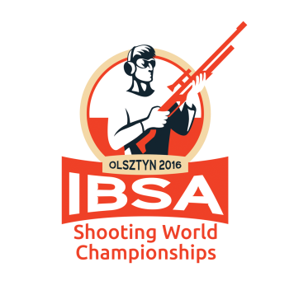
 | 10.11.2016 R. |  |  | IBSA Shooting World Championships
 |  |  |  | POLAND 2016
 |  | KPN 40 WOMAN - STANDING
 |  |  | 10.11.2016 r. 1 p.m. (1.45 p.m. - 2.35 p.m.)
P. | POSITION | S.N. | NAME | COUNTRY | 1 | 2 | 3 | 4 | SCORE
1 | 8 | 28 | RUP Barbara | Poland | 101.5 | 103.1 | 103.6 | 103.6 | 411.8
2 | 11 | 36 | ZARZECKA Wioleta | Poland | 101.9 | 102.3 | 104.2 | 103.2 | 411.6
3 | 5 | 18 | KUNZ Claudia | Switzerland | 104.4 | 100.9 | 102.3 | 100.9 | 408.5
4 | 9 | 6 | CHRISTIANSEN Lene | Denmark | 93.3 | 104 | 102.8 | 102.6 | 402.7
5 | 13 | 29 | RUSZKIEWICZ Izabela | Poland | 102.4 | 101.4 | 98.6 | 96.9 | 399.3
6 | 12 | 13 | KAZBERUK Edyta | Poland | 100.4 | 99.7 | 96.7 | 98.1 | 394.9
7 | 3 | 5 | BARWIŃSKA Anna | Poland | 96.8 | 101 | 97.6 | 98.1 | 393.5
8 | 6 | 21 | MŁOT Monika | Poland | 99 | 97.2 | 95.4 | 97.3 | 388.9
9 | 10 | 34 | WEBER Maria Luise | Austria | 98.8 | 93.6 | 95.6 | 98.3 | 386.3
10 | 1 | 27 | PIRIBAUER Andrea | Austria | 96.4 | 94 | 95.7 | 99.2 | 385.3
11 | 4 | 11 | KRÓL-JAŚKIEWICZ Agnieszka | Poland | 95 | 99.5 | 87.2 | 98.1 | 379.8
12 | 7 | 23 | MYŚLIWIEC Krystyna | Poland | 91.8 | 89 | 95.9 | 93.2 | 369.9
13 | 2 | 7 | CIUPIŃSKA Maria | Poland | 43.9 | - | - | - | DNF

